상품제안서
에프킬라 오프 미스트 177ml 모기기피제 | 상품코드: F26578

 |  |  |  |  |  |  | 02-412-0044 | www.easy1.co.kr
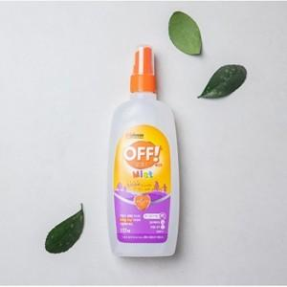

【상세/제작정보】 | 칼라스티커(스티커제작및부착) 별도 문의

【인쇄/포장옵션】 | / 포장지포장

【공급단가】 | 수량 | 200~ | 500~ | 1,000~ | 3,000~ | 5,000~
*VAT별도 | 단가 | 3,870원 | 3,810원 | 3,720원 | 3,620원 | 3,560원

【상품 URL】 | https://dev.easy1.co.kr:443/src/goods_detail.php?gdno=26578

